1.IDENTIFICACION
INFORMACIÓN GENERAL |  | INFORMACIÓN DEL ESTUDIO RESPECTIVO
 |  | NODO NÚMERO |  |  |  |  | 71518
 |  | INFORME NÚMERO |  |  |  |  | 270
CONTRATISTA | UNIÓN TEMPORAL MOVILIDAD 2014 | ORDEN DE TRABAJO No. |  |  |  |  | PROGRAMACION BASICA
 |  | FECHA DE LA ORDEN DE TRABAJO |  |  |  |  | -
 |  | FECHA DE LA TOMA DE INFORMACIÓN |  |  |  |  | 050314
 |  | DÌA DE LA SEMANA
OBJETO DEL CONTRATO | REALIZAR LA TOMA DE INFORMACIÓN DE CAMPO, COMO INSUMO DEL PROGRAMA DE MONITOREO, SEGUIMIENTO Y PLANEACIÓN DEL TRÁNSITO Y EL TRANSPORTE DE BOGOTA D.C | TIPO DE ESTUDIO |  |  |  |  | VOLÚMENES POR TIPO DE VEHÍCULO
 |  | NOMBRE DEL ARCHIVO |  |  |  |  | 71518_KR_14_X_CL_84_S_140305_VOL.xlsx
 |  | CÓDIGO DEL ESTUDIO |  |  |  |  | VOL
 |  | LUGAR DE LA TOMA DE INFORMACIÓN
NÚMERO DE CONTRATO | 2072-2013 | COORDENADA X |  |  |  |  | LONGITUD
 |  | COORDENADA Y |  |  |  |  | LATITUD

FECHA DE INICIO DEL CONTRATO | 22-01-2014 | PROFESIONALES RESPONSABLES
 |  | CONSULTOR (DIRECTOR) |  |  |  |  | ING. MSC. SANDRA LUCIA NAVAS TEQUIA
 |  | CONSULTOR (COORDINADOR GENERAL) |  |  |  |  | ING. MSC. LUIS FERNANDO RUBIANO BARRERO
INTERVENTORÍA | UNIVERSIDAD NACIONAL DE COLOMBIA | CONSULTOR (EXPERTO EN TRÁNSITO Y TRANSPORTE) |  |  |  |  | ING. ESP. DIANA PAOLA PARADA
 |  | CONSULTOR (ING ANÀLISIS) |  |  |  |  | ING. ESP. LUIS FERNANDO BECERRA
 |  | INTERVENTORÍA (DIRECTOR) |  |  |  |  | ING. MSC. ARTURO ZARATE
 |  | INTERVENTORÍA (ESPECIALISTA) |  |  |  |  | ING. MSC. WILLIAM CASTRO
 |  | INTERVENTORÍA (RESIDENTE) |  |  |  |  | ING. JOSÉ EDWIN TORRES
OBJETO DEL CONTRATO | INTERVENTORÍA TÉCNICA, ADMINISTRATIVA Y FINANCIERA PARA LA TOMA DE INFORMACIÓN DE CAMPO COMO INSUMO DEL PROGRAMA DE MONITOREO, SEGUIMIENTO Y PLANEACIÓN DEL TRÁNSITO Y TRANSPORTE DE BOGOTÁ D.C. | SUPERVISOR SECRETARIA MOVILIDAD |  |  |  |  | ING. FABIAN GONZALEZ

 |  | VERSIONES DEL ESTUDIO
 |  | NÚMERO |  | FECHA | OBSERVACIONES
NÚMERO DE CONTRATO | 2072-2013 | Versión 0 |  | 10/03/14
 |  | Versión 1
 |  | Versión 2
FECHA DE INICIO DEL CONTRATO | 21-01-2014 | Versión 3

 |  | DESCRIPCIÓN DE LA TOMA DE INFORMACIÓN
 |  | TIPO DE VEHÍCULO | FACTOR DE EQUIVALENCIA | MOVIMIENTOS AFORADOS |  |  | No. DE PERÍODOS | HORA
ESQUEMA |  |  |  | ACCESO | LENTA | RÁPIDA | HORARIO DEL PERÍODO No. 1 | 05:00-13:00
 |  | L | 1 | NORTE | 1 |  | HORARIO DEL PERÍODO No. 2 | 13:00-21:00
 |  | C | 2 | SUR | 2
 |  |  |  | OCCIDENTE | 3 |  | No. DE HORAS TOMADAS |  | 16
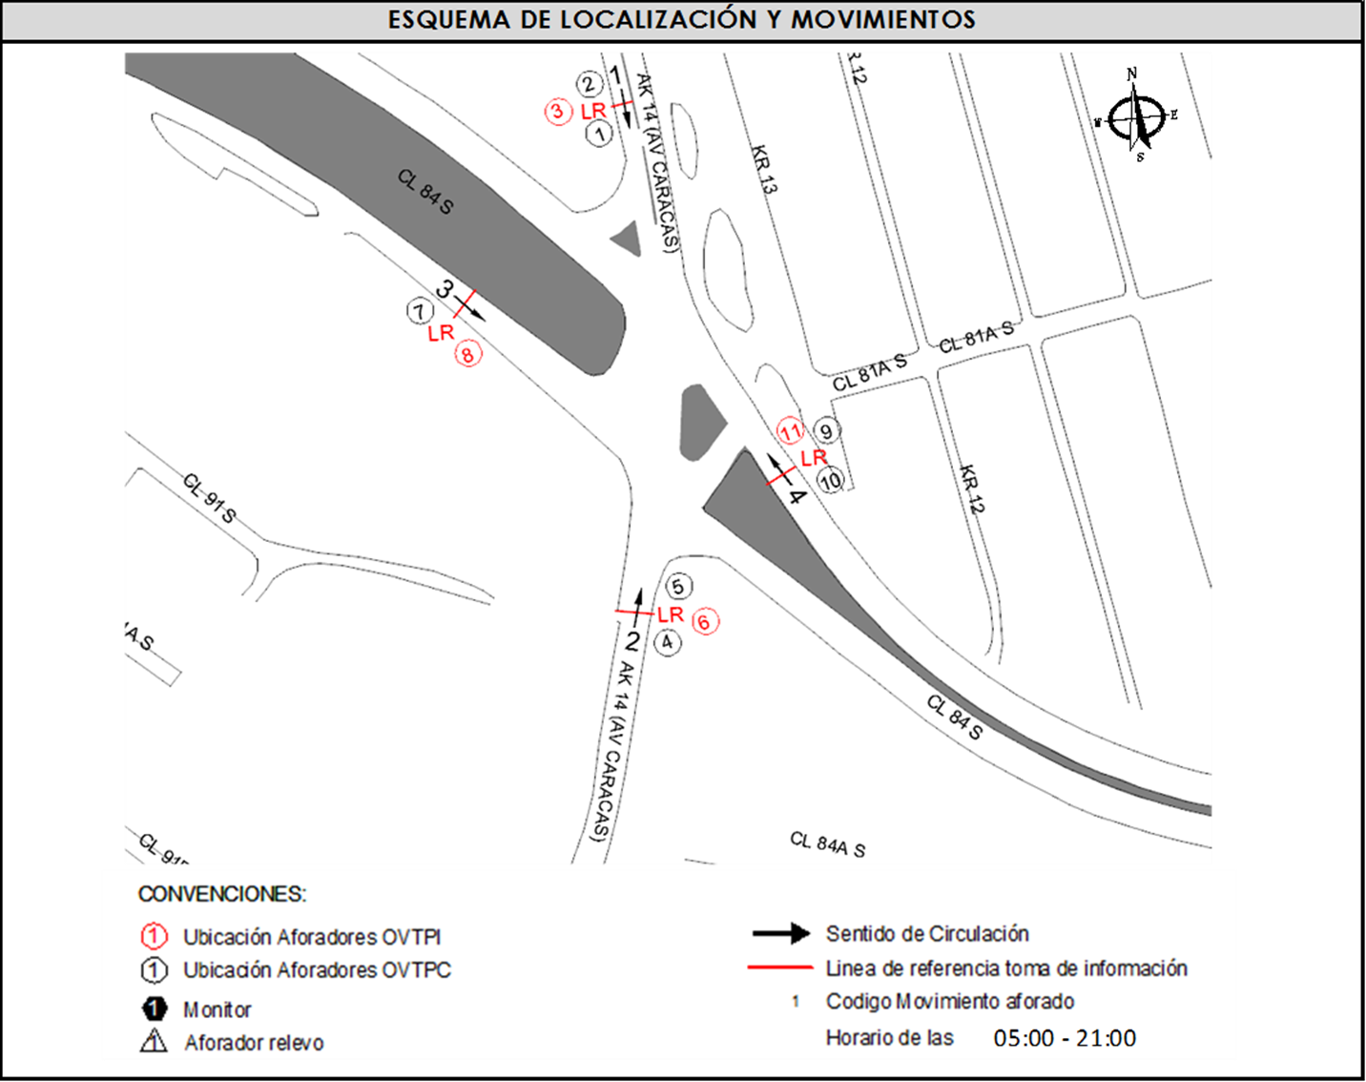
 |  | BT | 2 | ORIENTE | 4 |  | HORARIO DE LA TOMA DE INFORMACIÓN |  | 05:00 - 21:00
 |  | B | 2 |  |  |  | No. DE EQUIPOS UTILIZADOS |  | 13
 |  |  |  | OBSERVACIONES DE LA TOMA DE INFORMACIÒN
 |  | AL | 2 | OBSERVACION |  |  |  |  |  | ACCESO
 |  | AT | 2.5 | DESDE LAS 20:00 HORAS SE RESTRINGE EL PASO DE CAMIONES
 |  | BA | 2.5 | SE EVIDENCIA UN BAJO VOLUMEN VEHICULAR EN EL PERIODO COMPRENDIDO ENTRE LAS 10:00 Y LAS 11:00 HORAS POR EL PASO DE CAMIONES
 |  | ESP | 2 | SE PRESENTA CONGESTIÓN VEHICULAR DESDE LAS 16:30 HASTA LAS 17:05 HORAS |  |  |  |  |  | SUR
 |  | INT | 2 | SE PRODUCE UNA COLISION ENTRE UN CAMION Y UN TAXI LO QUE GENERA CONGESTION ENTRE LAS 14:36 HASTA LAS 16:16 HORAS |  |  |  |  |  | SUR
 |  | C2P | 2.5
 |  | C2G | 2.5
 |  | C3-C4 | 2.5
 |  | C5 | 2.5
 |  | >C5 | 2.5
 |  | M | 0.5
 |  | BIC | 0.3

 |  | ANALISIS PUNTUAL
 |  | LA INTERSECCIÓN DE LA AVENIDA CARRERA 14 ( AVENIDA CARACAS ) CON CALLE 84 SUR SE ENCUENTRA UBICADA EN EL SECTOR SUR DE LA CIUDAD EN LA LOCALIDAD DE USME. LA AVENIDA CARRERA 14 ( AVENIDA CARACAS ) PERMITE LA CIRCULACIÓN EN SENTIDO NORTE-SUR Y VICEVERSA, CARACTERIZADA POR TENER UNA CALZADA PARA TRAFICO MIXTO ( INCLUYE TPC ) CON DOS CARRILES POR CADA SENTIDO DE CIRCULACIÓN SEPARADOS POR DOBLE LINEA AMARILLA, MIENTRAS LA CALLE 84 SUR ESTA CONFORMADA POR DOS CALZADAS QUE PERMITEN LA CIRCULACIÓN EN SENTIDO ESTE – OESTE Y VICEVERSA, CON UNA CALZADA POR SENTIDO, DE TRES CARRILES CADA UNA PARA TRÁFICO MIXTO (INCLUYE TPC ). EL VOLUMEN TOTAL AFORADO FUE DE 39.812 VEHÍCULOS MIXTOS, COMPUESTOS DE LA SIGUIENTE MANERA: EL 42,9% CORRESPONDE A VEHÍCULOS LIVIANOS, EL 23.3% A MOTOS, EL 20.7% A TRANSPORTE PÚBLICO COLECTIVO Y EL 11,5% A VEHÍCULOS DE CARGA. LOS PERÍODOS DE MÁXIMA DEMANDA SE PRESENTAN ENTRE LAS 07:15 Y LAS 08:15 HORAS, Y ENTRE LAS 06:00 Y 07:00 HORAS. LA HORA PICO TOTAL DE LA INTERSECCIÓN SE REGISTRA ENTRE LAS 06:00 Y 07:00 HORAS, PERIODO EN EL QUE SE MOVILIZA UN TOTAL DE 3.129 VEHÍCULOS MIXTOS, DE LOS CUALES EL 37,8% CORRESPONDE A VEHÍCULOS LIVIANOS, EL 31,8% A MOTOCICLETAS, 21,4% A TRANSPORTE PUBLICO COLECTIVO Y 3,3% A BICICLETAS Y FINALMENTE EL 5.7 % A TRANSPORTE DE CARGA.

 |  | REGISTRO FOTOGRÁFICO
 |  | 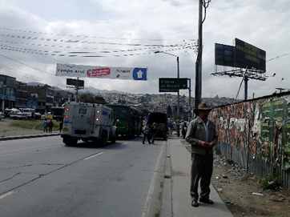 |  |  |  |  | 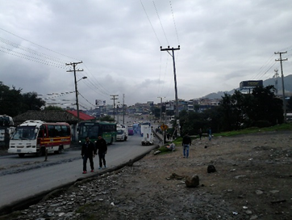

 |  | ACCESO NORTE |  |  |  |  | ACCESO SUR

 |  | 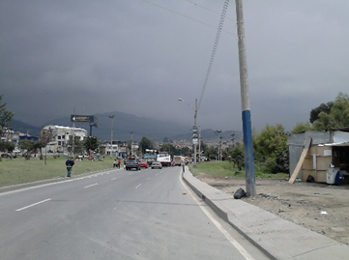 |  |  |  |  | 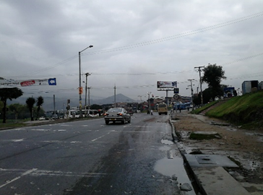

 |  | ACCESO OCCIDENTE |  |  |  |  | ACCESO ORIENTE

